Hoja1
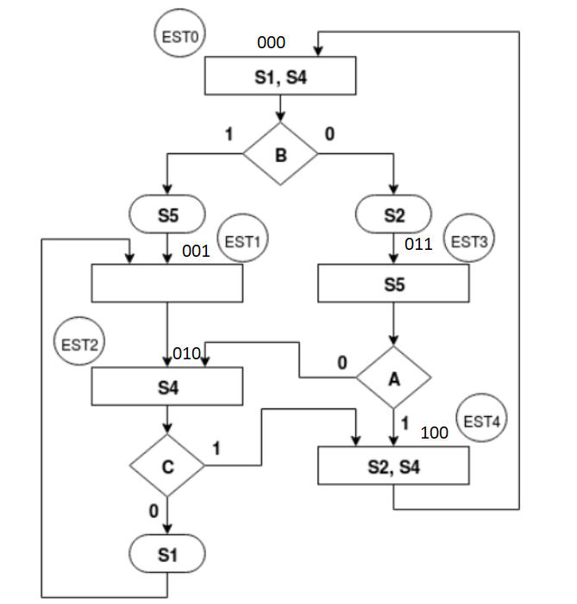
DIRECCIÓN |  |  |  | CONTENIDO
Estado Presente | Entrada |  |  | Estado Siguiente |  |  | Salidas
 | A | B | C |  | LIGA |  | S1 | S2 | S4 | S5
000 | 0 | 0 | 0 | 0 | 1 | 1 | 1 | 1 | 1 | 0
 | 0 | 0 | 1 | 0 | 1 | 1 | 1 | 1 | 1 | 0
 | 0 | 1 | 0 | 0 | 0 | 1 | 1 | 0 | 1 | 1
 | 0 | 1 | 1 | 0 | 0 | 1 | 1 | 0 | 1 | 1
 | 1 | 0 | 0 | 0 | 1 | 1 | 1 | 1 | 1 | 0
 | 1 | 0 | 1 | 0 | 1 | 1 | 1 | 1 | 1 | 0
 | 1 | 1 | 0 | 0 | 0 | 1 | 1 | 0 | 1 | 1
 | 1 | 1 | 1 | 0 | 0 | 1 | 1 | 0 | 1 | 1
001 | * | * | * | 0 | 1 | 0 | 0 | 0 | 0 | 0
010 | * | * | 0 | 0 | 0 | 1 | 1 | 0 | 1 | 0
 |  |  | 1 | 1 | 0 | 0 | 0 | 0 | 1 | 0
011 | 0 | * | * | 0 | 1 | 0 | 0 | 0 | 0 | 1
 | 1 |  |  | 1 | 0 | 0 | 0 | 0 | 0 | 1
100 | * | * | * | 0 | 0 | 0 | 0 | 1 | 1 | 0

